D-DERIVAS
EQXEP
VARIABLE | FUERZA | STORY | CASO 3 CON GRADA - SIN GRADA/SIN GRADA |  |  | CASO 3 CON GRADA DENTRO - (LATERAL&ESQUINA) / DENTRO
 |  |  | CASO 3.1 DENTRO | CASO 3.2 LATERAL | CASO 3.3 ESQUINA | CASO 3.1 - 3.2 | CASO 3.1 - 3.3
DERIVAS | EQXEP | STORY 11 | 31.06% | 40.66% | 44.12% | 6.31% | 15.79%
 |  | STORY 10 | 14.32% | 15.60% | 21.44% | 8.33% | 11.32%
 |  | STORY 9 | 7.38% | 7.40% | 1.39% | 4.49% | 16.57%
 |  | STORY 8 | 3.65% | 2.79% | 0.80% | 2.88% | 8.85%
 |  | STORY 7 | 1.52% | 0.22% | 0.42% | 1.95% | 4.72%
 |  | STORY 6 | -0.01% | -1.59% | 0.10% | 1.38% | 2.01%
 |  | STORY 5 | -1.43% | -2.52% | 0.08% | 1.72% | 0.13%
 |  | STORY 4 | -3.14% | -3.64% | -0.09% | 2.03% | -1.75%
 |  | STORY 3 | -4.82% | -5.51% | -0.70% | 1.76% | -3.80%
 |  | STORY 2 | -6.80% | -7.46% | -1.42% | 1.03% | -6.22%
 |  | STORY 1 | -8.98% | -7.57% | -2.03% | -3.30% | -10.04%
DERIVAS | EQXEN | STORY 11 | 31.88% | 39.56% | 39.07% | 1.01% | 6.60%
 |  | STORY 10 | 11.89% | 15.55% | 17.12% | 1.99% | 0.39%
 |  | STORY 9 | 4.38% | 4.79% | 3.02% | 2.86% | 6.10%
 |  | STORY 8 | 0.32% | -1.36% | -4.62% | 3.97% | 9.95%
 |  | STORY 7 | -2.03% | -4.80% | -8.92% | 4.58% | 12.33%
 |  | STORY 6 | -3.75% | -7.19% | -11.17% | 5.10% | 13.26%
 |  | STORY 5 | -5.24% | -8.57% | -8.70% | 6.89% | 11.11%
 |  | STORY 4 | -6.77% | -10.28% | -6.51% | 9.11% | 9.28%
 |  | STORY 3 | -8.53% | -12.71% | -6.12% | 10.12% | 7.00%
 |  | STORY 2 | -10.59% | -15.11% | -5.67% | 10.59% | 4.32%
 |  | STORY 1 | -13.45% | -13.75% | -4.83% | 3.70% | -0.98%
DERIVAS | EQYEP | STORY 11 | 42.76% | 22.04% | 16.00% | -45.31% | -63.02%
 |  | STORY 10 | -5.50% | -0.13% | 7.10% | -31.66% | -54.65%
 |  | STORY 9 | -4.43% | -9.13% | -2.56% | -20.96% | -43.58%
 |  | STORY 8 | -3.72% | -13.11% | -8.58% | -14.24% | -35.11%
 |  | STORY 7 | -3.21% | -11.10% | -12.41% | -14.07% | -28.73%
 |  | STORY 6 | -2.87% | -9.69% | -15.40% | -13.83% | -23.32%
 |  | STORY 5 | -2.67% | -8.07% | -17.29% | -13.81% | -18.72%
 |  | STORY 4 | -2.62% | -6.63% | -14.65% | -14.01% | -18.84%
 |  | STORY 3 | -2.65% | -5.75% | -12.43% | -14.21% | -19.00%
 |  | STORY 2 | -2.64% | -5.06% | -10.12% | -14.36% | -19.07%
 |  | STORY 1 | -8.57% | -5.39% | -8.30% | -13.95% | -17.93%
DERIVAS | EQYEN | STORY 11 | 38.71% | 23.98% | 18.86% | -36.32% | -58.20%
 |  | STORY 10 | -4.95% | -0.14% | 9.85% | -14.38% | -38.17%
 |  | STORY 9 | -3.68% | 1.76% | 0.57% | -14.94% | -20.06%
EQXEN
 |  | STORY 8 | -2.78% | 2.85% | 3.25% | -14.78% | -16.53%
 |  | STORY 7 | -2.16% | 3.42% | 3.72% | -14.35% | -15.72%
 |  | STORY 6 | -1.74% | 3.76% | 3.97% | -13.93% | -14.99%
 |  | STORY 5 | -1.48% | 4.00% | 4.12% | -13.71% | -14.50%
 |  | STORY 4 | -1.38% | 4.24% | 4.33% | -13.70% | -14.36%
 |  | STORY 3 | -1.36% | 4.43% | 4.42% | -13.74% | -14.32%
 |  | STORY 2 | -1.30% | 4.68% | 4.53% | -13.75% | -14.20%
 |  | STORY 1 | -1.20% | 5.04% | 4.39% | -13.73% | -13.62%
 |  |  | DIFERENCIAS ENTRE CONSIDERAR MODULO DE GRADAS Y SIN GRADAS |  |  | DIFERENCIAS POR UBICACIÓN DE MODULO DE GRADAS

COMPARATIVA DE CASOS POR UBICACION DE MODULO DE GRADAS (EQXEP)

EQYEP

COMPARATIVA DE CASOS POR UBICACION DE MODULO DE GRADAS (EQXEN)

COMPARATIVA DE CASOS POR UBICACION DE MODULO DE GRADAS (EQYEP)

EQYEN

COMPARATIVA DE CASOS POR UBICACION DE MODULO DE GRADAS (EQYEN)

D-IRRE TORSIONAL
EQXEP
VARIABLE | FUERZA | STORY | CASO 3 CON GRADA - SIN GRADA/SIN GRADA |  |  | CASO 3 CON GRADA DENTRO - (LATERAL&ESQUINA) / DENTRO
 |  |  | CASO 3.1 DENTRO | CASO 3.2 LATERAL | CASO 3.3 ESQUINA | CASO 3.1 - 3.2 | CASO 3.1 - 3.3
IRRE TORSIONAL | EQXEP | STORY 11 | 0.62% | 0.64% | 1.36% | 0.56% | -0.17%
 |  | STORY 10 | 2.02% | 2.44% | 4.73% | -0.59% | -2.80%
 |  | STORY 9 | 2.11% | 2.62% | 5.31% | -0.73% | -3.51%
 |  | STORY 8 | 2.20% | 2.79% | 5.85% | -0.87% | -4.18%
 |  | STORY 7 | 2.30% | 2.94% | 6.33% | -1.00% | -4.80%
 |  | STORY 6 | 2.39% | 3.07% | 6.77% | -1.15% | -5.43%
 |  | STORY 5 | 2.50% | 3.20% | 7.19% | -1.31% | -6.08%
 |  | STORY 4 | 2.62% | 3.33% | 7.65% | -1.44% | -6.68%
 |  | STORY 3 | 2.79% | 3.44% | 8.15% | -1.43% | -7.09%
 |  | STORY 2 | 3.03% | 3.44% | 8.53% | -1.23% | -7.21%
 |  | STORY 1 | 3.48% | 3.01% | 8.30% | -0.35% | -6.23%
IRRE TORSIONAL | EQXEN | STORY 11 | -0.53% | -0.87% | -1.37% | 1.15% | 1.86%
 |  | STORY 10 | -1.55% | -3.21% | -4.60% | 3.31% | 5.27%
 |  | STORY 9 | -1.52% | -3.34% | -3.40% | 3.63% | 4.49%
 |  | STORY 8 | -1.51% | -3.47% | -2.28% | 3.93% | 3.77%
 |  | STORY 7 | -1.49% | -3.59% | -1.20% | 4.21% | 3.10%
 |  | STORY 6 | -1.46% | -3.70% | -0.09% | 4.51% | 2.45%
 |  | STORY 5 | -1.42% | -3.82% | 1.10% | 4.83% | 1.78%
 |  | STORY 4 | -1.37% | -3.93% | 2.20% | 5.17% | 1.17%
 |  | STORY 3 | -1.34% | -4.01% | 3.01% | 5.46% | 0.71%
 |  | STORY 2 | -1.32% | -4.01% | 3.53% | 5.71% | 0.51%
 |  | STORY 1 | -1.37% | -3.71% | 2.90% | 5.69% | 1.22%
IRRE TORSIONAL | EQYEP | STORY 11 | 3.68% | -0.68% | -2.79% | 2.48% | 3.50%
 |  | STORY 10 | 13.08% | -0.11% | -12.08% | 5.89% | 12.17%
 |  | STORY 9 | 13.39% | 1.04% | -10.32% | 5.15% | 11.06%
 |  | STORY 8 | 13.69% | 2.15% | -8.42% | 4.47% | 9.80%
 |  | STORY 7 | 13.93% | 3.22% | -6.57% | 3.78% | 8.57%
 |  | STORY 6 | 14.12% | 4.30% | -4.65% | 3.04% | 7.26%
 |  | STORY 5 | 14.28% | 5.48% | -2.58% | 2.17% | 5.80%
 |  | STORY 4 | 14.45% | 6.65% | -0.38% | 1.14% | 4.10%
 |  | STORY 3 | 13.55% | 7.73% | 1.89% | -0.17% | 2.05%
 |  | STORY 2 | 11.50% | 8.79% | 4.34% | -2.14% | -0.75%
 |  | STORY 1 | 6.71% | 9.63% | 6.84% | -5.88% | -5.37%
IRRE TORSIONAL | EQYEN | STORY 11 | 4.75% | 4.05% | 2.72% | 1.73% | 5.41%
 |  | STORY 10 | 11.48% | 10.94% | 9.44% | 1.67% | 10.95%
EQXEN
 |  | STORY 9 | 11.74% | 11.49% | 10.22% | 1.07% | 9.83%
 |  | STORY 8 | 11.99% | 12.00% | 10.97% | 0.52% | 8.80%
 |  | STORY 7 | 12.19% | 12.50% | 11.70% | -0.02% | 7.78%
 |  | STORY 6 | 12.36% | 13.02% | 12.45% | -0.61% | 6.71%
 |  | STORY 5 | 12.49% | 13.60% | 13.28% | -1.29% | 5.52%
 |  | STORY 4 | 12.64% | 14.25% | 14.20% | -2.10% | 4.15%
 |  | STORY 3 | 12.78% | 14.95% | 15.19% | -3.15% | 2.48%
 |  | STORY 2 | 12.74% | 15.78% | 16.30% | -4.75% | 0.19%
 |  | STORY 1 | 12.09% | 16.81% | 17.45% | -7.85% | -3.67%
 |  |  | DIFERENCIAS ENTRE CONSIDERAR MODULO DE GRADAS Y SIN GRADAS |  |  | DIFERENCIAS POR UBICACIÓN DE MODULO DE GRADAS

COMPARATIVA DE CASOS POR UBICACION DE MODULO DE GRADAS (EQXEP)

EQYEP

COMPARATIVA DE CASOS POR UBICACION DE MODULO DE GRADAS (EQXEN)

COMPARATIVA DE CASOS POR UBICACION DE MODULO DE GRADAS (EQYEP)

EQYEN

COMPARATIVA DE CASOS POR UBICACION DE MODULO DE GRADAS (EQYEN)

D-PCMCR
PERIDIO DINAMICO (X)
PERIDIO DINAMICO (Y)
 |  | CASO 3 CON GRADA - SIN GRADA/SIN GRADA |  |  |  |  |  | CASO 3 CON GRADA DENTRO - (LATERAL&ESQUINA) / DENTRO
VARIABLE | STORY | CASO 3.1 DENTRO |  | CASO 3.2 LATERAL |  | CASO 3.3 ESQUINA |  | CASO 3.1 - 3.2 |  | CASO 3.1 - 3.3
 |  | X (s) | Y (s) | X (s) | Y (s) | X (s) | Y (s) | X (s) | Y (s) | X (s) | Y (s)
PERIODO TA |  | 0.000% | 0.000% | 0.000% | 0.000% | 0.000% | 0.000% | 0.000% | 0.000% | 0.000% | 0.000%
PERIODO DINAMICO |  | -5.062% | -2.881% | -6.002% | -1.493% | -5.110% | -2.002% | 2.292% | -6.849% | 0.429% | -8.809%
SENTIDO |  | X (m) | Y (m) | X (m) | Y (m) | X (m) | Y (m) | X (m) | Y (m) | X (m) | Y (m)
CENTRO DE MASAS | STORY 1 | 0.242% | -0.018% | 0.435% | -0.077% | 0.453% | -0.317% | -13.468% | 2.886% | -12.254% | 11.300%
 | STORY 2 | 0.205% | -0.022% | 0.371% | -0.069% | 0.385% | -0.272% | -13.128% | 2.811% | -11.896% | 10.920%
 | STORY 3 | 0.205% | -0.022% | 0.371% | -0.069% | 0.385% | -0.272% | -13.128% | 2.811% | -11.896% | 10.920%
 | STORY 4 | 0.205% | -0.022% | 0.371% | -0.069% | 0.385% | -0.272% | -13.128% | 2.811% | -11.896% | 10.920%
 | STORY 5 | 0.209% | -0.023% | 0.385% | -0.071% | 0.401% | -0.277% | -12.447% | 2.668% | -11.167% | 10.140%
 | STORY 6 | 0.209% | -0.023% | 0.385% | -0.071% | 0.401% | -0.277% | -12.447% | 2.668% | -11.167% | 10.140%
 | STORY 7 | 0.209% | -0.023% | 0.385% | -0.071% | 0.401% | -0.277% | -12.447% | 2.668% | -11.167% | 10.140%
 | STORY 8 | 0.209% | -0.023% | 0.385% | -0.071% | 0.401% | -0.277% | -12.447% | 2.668% | -11.167% | 10.140%
 | STORY 9 | 0.209% | -0.023% | 0.385% | -0.071% | 0.401% | -0.277% | -12.447% | 2.668% | -11.167% | 10.140%
 | STORY 10 | 0.140% | -0.014% | 0.221% | -0.060% | 0.226% | -0.185% | -13.063% | 2.622% | -12.349% | 11.447%
 | STORY 11 | 0.000% | 0.000% | 0.000% | 0.000% | 0.000% | 0.000% | -32.143% | 6.533% | -32.143% | 68.844%
CENTRO RIGIDEZ | STORY 1 | 9.673% | -1.520% | 16.435% | -1.917% | 17.692% | -10.813% | -20.626% | 5.643% | -18.554% | 23.035%
 | STORY 2 | 11.027% | -1.300% | 16.855% | -2.927% | 18.378% | -13.052% | -17.520% | 6.965% | -15.083% | 26.033%
 | STORY 3 | 11.360% | -1.261% | 16.457% | -3.198% | 17.826% | -13.252% | -15.721% | 7.214% | -12.624% | 26.414%
 | STORY 4 | 11.365% | -1.258% | 15.839% | -3.247% | 16.880% | -12.789% | -14.332% | 7.153% | -10.401% | 25.985%
 | STORY 5 | 11.272% | -1.291% | 15.102% | -3.193% | 15.720% | -12.059% | -13.067% | 6.903% | -8.172% | 25.101%
 | STORY 6 | 11.205% | -1.328% | 14.315% | -3.146% | 14.470% | -11.338% | -11.862% | 6.580% | -5.925% | 23.959%
 | STORY 7 | 11.084% | -1.347% | 13.541% | -3.073% | 13.209% | -10.529% | -10.699% | 6.261% | -3.661% | 22.817%
 | STORY 8 | 10.908% | -1.358% | 12.756% | -2.971% | 11.922% | -9.639% | -9.535% | 5.931% | -1.352% | 21.659%
 | STORY 9 | 10.683% | -1.365% | 11.925% | -2.841% | 10.591% | -8.676% | -8.329% | 5.577% | 1.020% | 20.465%
 | STORY 10 | 10.496% | -1.364% | 11.069% | -2.740% | 9.278% | -7.756% | -7.053% | 5.281% | 3.441% | 19.351%
 | STORY 11 | 3.675% | -0.827% | 3.329% | -1.908% | 3.159% | -8.329% | -25.983% | 5.849% | -23.578% | 51.931%
 |  | DIFERENCIAS ENTRE CONSIDERAR MODULO DE GRADAS Y SIN GRADAS |  |  |  |  |  | DIFERENCIAS POR UBICACIÓN DE MODULO DE GRADAS

COMPARATIVA DE CENTRO DE MASAS (X)
COMPARATIVA DE CENTRO DE MASAS (Y)

COMPARATIVA DE CENTRO DE RIGIDEZ (X)
COMPARATIVA DE CENTRO DE RIGIDEZ (Y)

COMPARATIVA DE CM POR UBICACION DE MODULO DE GRADAS (X)
COMPARATIVA DE CM POR UBICACION DE MODULO DE GRADAS (Y)

COMPARATIVA DE CR POR UBICACION DE MODULO DE GRADAS (X)
COMPARATIVA DE CR POR UBICACION DE MODULO DE GRADAS (Y)

COLUMNAS N1
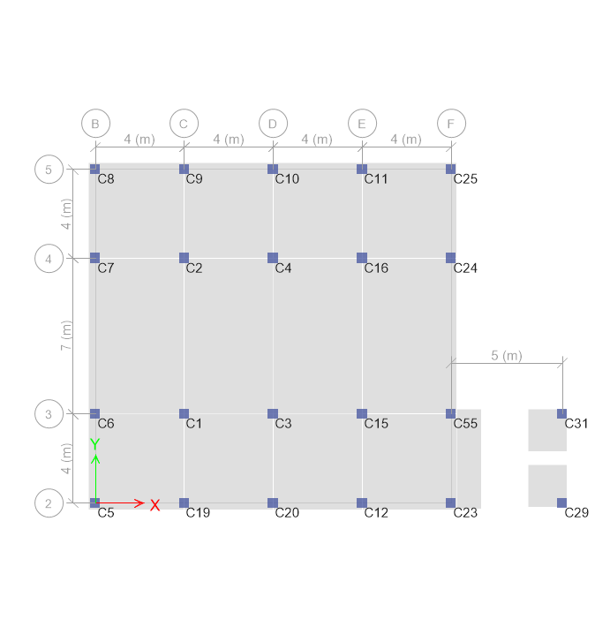
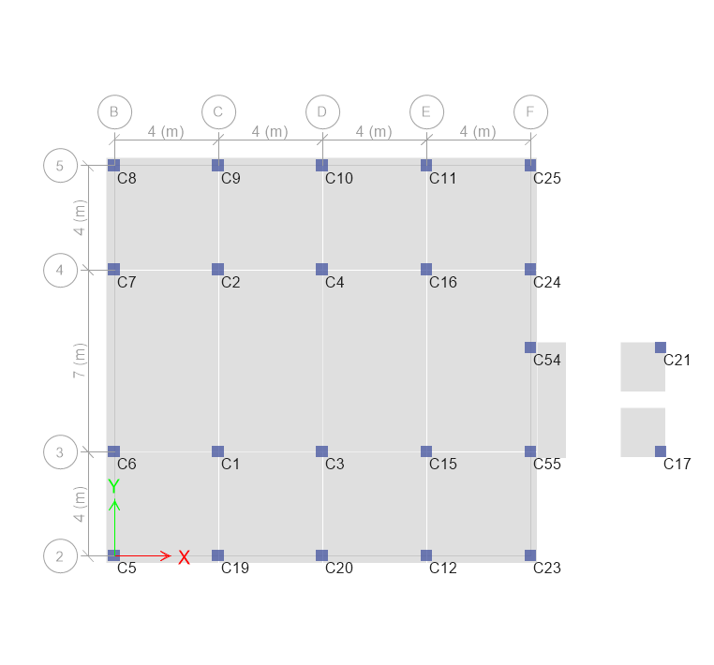
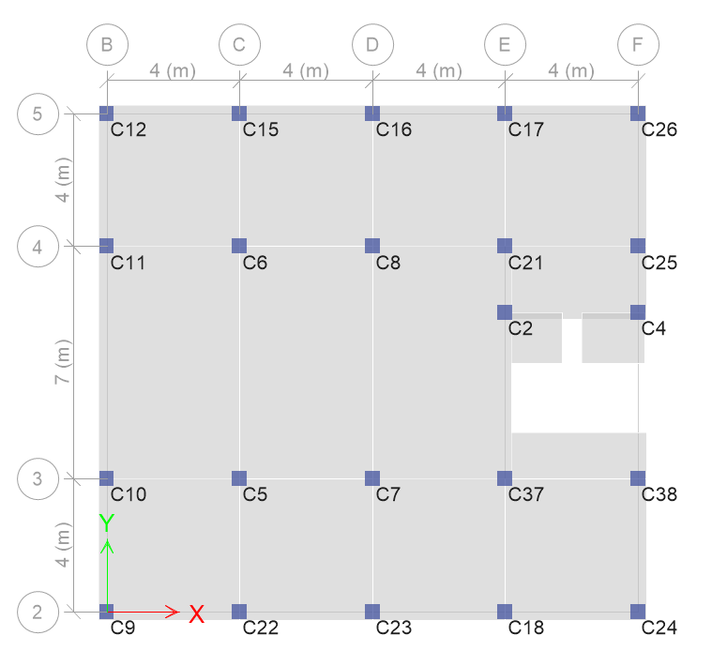
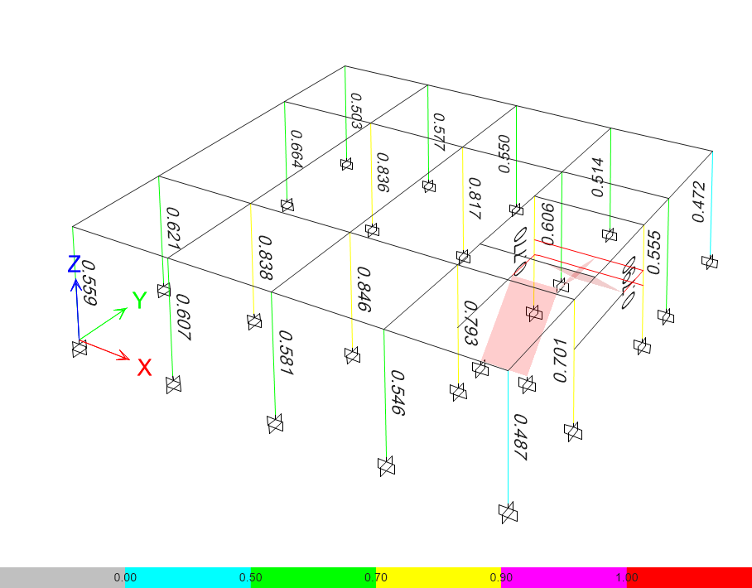
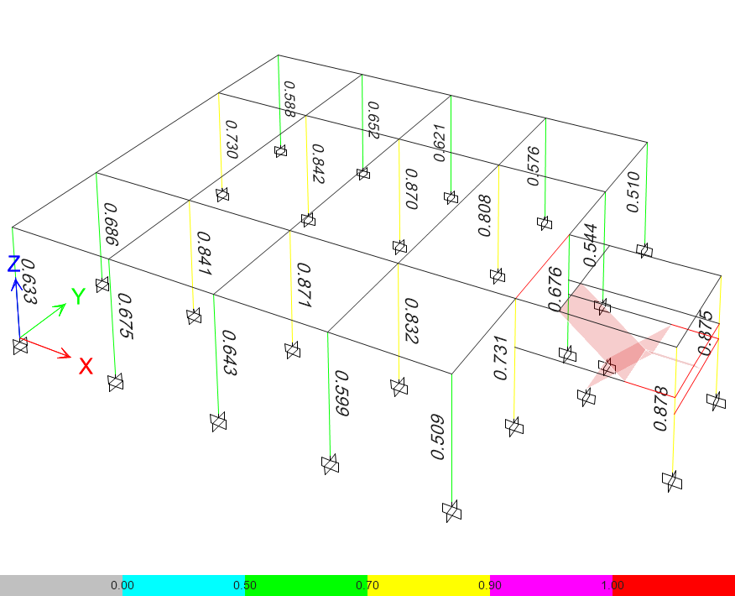
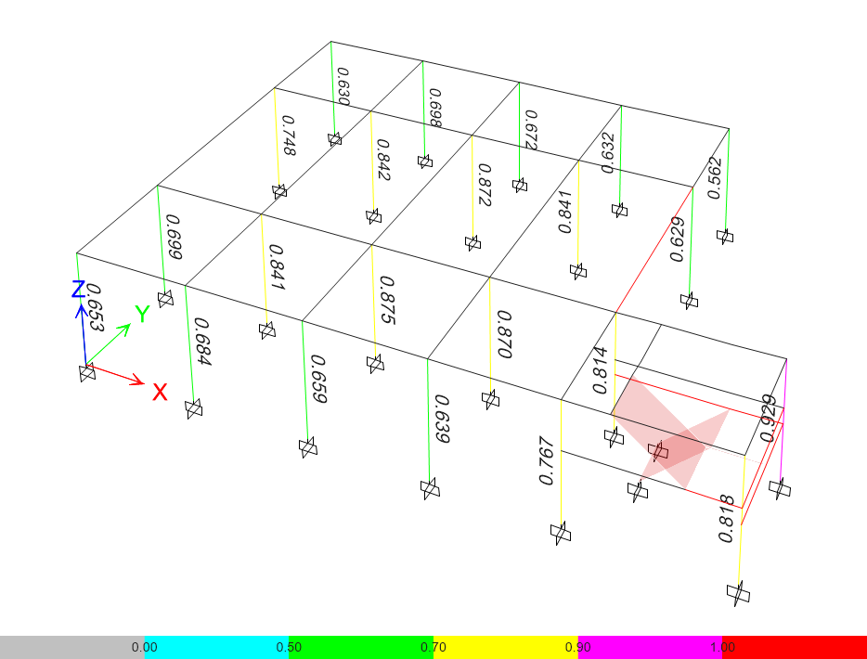
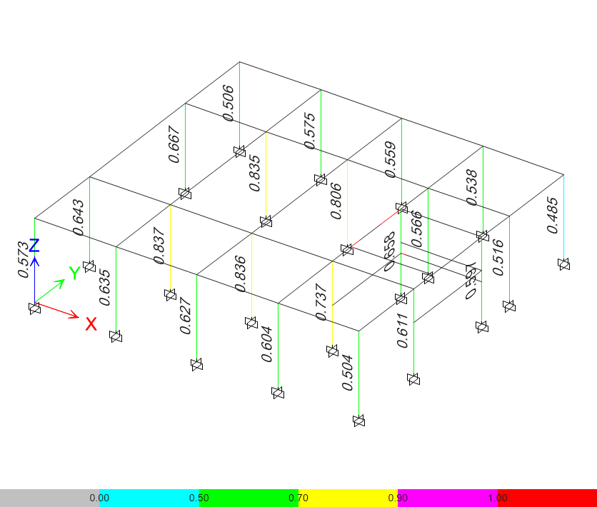
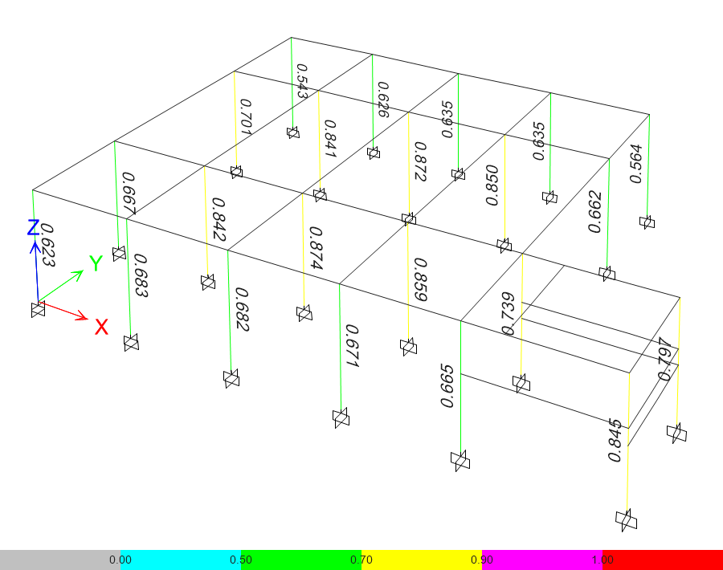
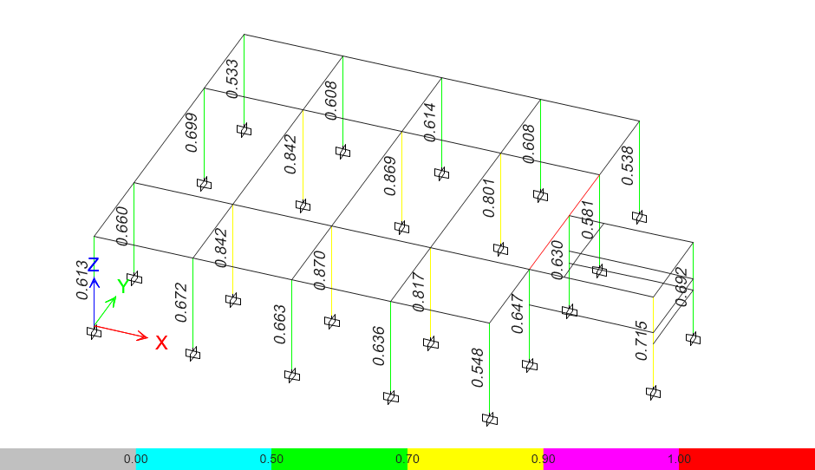
VARIABLE | STORY | SECCION | CASO 3 CON GRADA |  |  |  |  |  | CASO 3 SIN GRADA
 |  |  | CASO 3.1 DENTRO |  | CASO 3.2 LATERAL |  | CASO 3.3 ESQUINA |  | CASO 3.1 DENTRO |  | CASO 3.2 LATERAL |  | CASO 3.3 ESQUINA
 |  |  | COL. | RADIO | COL. | RADIO | COL. | RADIO | COL. | RADIO | COL. | RADIO | COL. | RADIO
RADIO DE DISEÑO | STORY 1 | COL7/45X45CM-P0.02 | C2 | 0.77 | C1 | 0.841 | C1 | 0.841 | C2 | 0.597 | C1 | 0.842 | C1 | 0.842
 |  | COL7/45X45CM-P0.02 | C4 | 0.79 | C2 | 0.842 | C2 | 0.842 | C4 | 0.658 | C2 | 0.842 | C2 | 0.841
 |  | COL7/45X45CM-P0.02 | C5 | 0.838 | C3 | 0.871 | C3 | 0.875 | C5 | 0.837 | C3 | 0.87 | C3 | 0.874
 |  | COL7/45X45CM-P0.02 | C6 | 0.836 | C4 | 0.87 | C4 | 0.872 | C6 | 0.835 | C4 | 0.869 | C4 | 0.872
 |  | COL7/45X45CM-P0.02 | C7 | 0.846 | C5 | 0.633 | C5 | 0.653 | C7 | 0.836 | C5 | 0.613 | C5 | 0.623
 |  | COL7/45X45CM-P0.02 | C8 | 0.817 | C6 | 0.685 | C6 | 0.699 | C8 | 0.806 | C6 | 0.66 | C6 | 0.667
 |  | COL7/45X45CM-P0.02 | C9 | 0.559 | C7 | 0.729 | C7 | 0.748 | C9 | 0.573 | C7 | 0.699 | C7 | 0.701
 |  | COL7/45X45CM-P0.02 | C10 | 0.621 | C8 | 0.588 | C8 | 0.63 | C10 | 0.643 | C8 | 0.533 | C8 | 0.543
 |  | COL7/45X45CM-P0.02 | C11 | 0.664 | C9 | 0.652 | C9 | 0.698 | C11 | 0.667 | C9 | 0.608 | C9 | 0.626
 |  | COL7/45X45CM-P0.02 | C12 | 0.503 | C10 | 0.62 | C10 | 0.672 | C12 | 0.506 | C10 | 0.614 | C10 | 0.635
 |  | COL7/45X45CM-P0.02 | C15 | 0.577 | C11 | 0.576 | C11 | 0.632 | C15 | 0.575 | C11 | 0.608 | C11 | 0.635
 |  | COL7/45X45CM-P0.02 | C16 | 0.55 | C12 | 0.599 | C12 | 0.639 | C16 | 0.559 | C12 | 0.636 | C12 | 0.671
 |  | COL7/45X45CM-P0.02 | C17 | 0.514 | C15 | 0.832 | C15 | 0.87 | C17 | 0.538 | C14 | 0.715 | C15 | 0.859
 |  | COL7/45X45CM-P0.02 | C18 | 0.546 | C16 | 0.808 | C16 | 0.841 | C18 | 0.604 | C15 | 0.817 | C16 | 0.85
 |  | COL7/45X45CM-P0.02 | C21 | 0.606 | C17 | 0.878 | C19 | 0.684 | C21 | 0.566 | C16 | 0.801 | C19 | 0.683
 |  | COL7/45X45CM-P0.02 | C22 | 0.607 | C19 | 0.675 | C20 | 0.659 | C22 | 0.635 | C18 | 0.692 | C20 | 0.682
 |  | COL7/45X45CM-P0.02 | C23 | 0.581 | C20 | 0.643 | C23 | 0.767 | C23 | 0.627 | C19 | 0.672 | C23 | 0.665
 |  | COL7/45X45CM-P0.02 | C24 | 0.487 | C21 | 0.874 | C24 | 0.629 | C24 | 0.504 | C20 | 0.663 | C24 | 0.662
 |  | COL7/45X45CM-P0.02 | C25 | 0.555 | C23 | 0.509 | C25 | 0.562 | C25 | 0.516 | C23 | 0.548 | C25 | 0.564
 |  | COL7/45X45CM-P0.02 | C26 | 0.472 | C24 | 0.544 | C29 | 0.818 | C26 | 0.485 | C24 | 0.581 | C29 | 0.845
 |  | COL7/45X45CM-P0.02 | C37 | 0.793 | C25 | 0.51 | C31 | 0.929 | C37 | 0.737 | C25 | 0.538 | C31 | 0.797
 |  | COL7/45X45CM-P0.02 | C38 | 0.701 | C54 | 0.675 | C55 | 0.814 | C38 | 0.611 | C54 | 0.63 | C55 | 0.739
 |  | COL7/45X45CM-P0.02 |  |  | C55 | 0.731 |  |  |  |  | C55 | 0.647

CASO 3.2
CASO 3.3
CASO 3.1

